상품제안서
15매 구슬3종물티슈 | 상품코드: S10796

 |  |  |  |  |  |  | 02-713-8555 | www.synergygift.co.kr
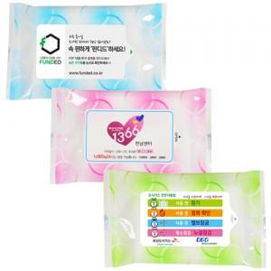

【상세/제작정보】 | - 디지털인쇄 - PVC칼라스티커 부착 - 기본수량 이하인 경우, 수량이 천단위가 아닌 경우, 별도의 라벨 인쇄비(로쓰비)가 추가됩니다.

【인쇄/포장옵션】 | 스티커 / 포장불가능

【공급단가】 | 수량 | 1,000~ | 2,000~ | 3,000~ | 5,000~ | 10,000~
*VAT별도 | 단가 | 230원 | 220원 | 210원 | 200원 | 200원

【상품 URL】 | https://www.synergygift.co.kr:443/src/goods_detail.php?gdno=5073

